fig1
1. Homicides (y compris coups et blessures volontaires suivis de mort) : cumul annuel

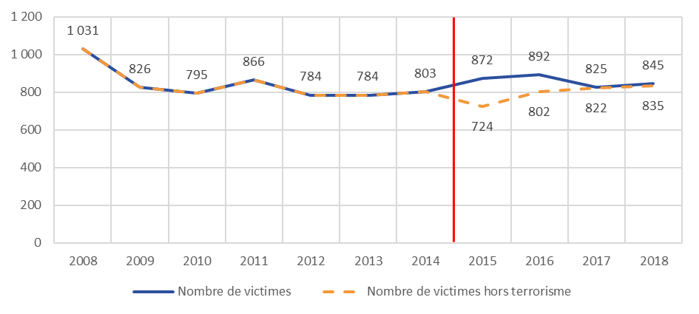

Données brutes non retraitées du fait de l’absence de remontée des procédures avant 2015
Données retraitées via la remontée des procédures depuis 2015

Champ : France métropolitaine.
Source : SSMSI, Base des crimes et délits enregistrés par la police et la gendarmerie, données provisoires pour 2018.

 | Nombre de victimes | Nombre de victimes hors terrorisme
2008 | 1,031 | 1,031
2009 | 826 | 826
2010 | 795 | 795
2011 | 866 | 866
2012 | 784 | 784
2013 | 784 | 784
2014 | 803 | 803
2015 | 872 | 724
2016 | 892 | 802
2017 | 825 | 822
2018 | 845 | 835

fig3
3. Part des individus victimes d’homicides pour 1 000 habitants de même sexe et âge en 2018

Champ : France métropolitaine.
Sources : SSMSI, Base des victimes de crimes et délits 2018, données provisoires - Insee, estimations de population (résultats provisoires à fin 2017).

 | Taux de victimation en ‰ | Taux de victimation en ‰ | Taux de victimation en ‰
AGE | Hommes | Femmes | Ensemble
Moins de 15 ans | 0.0075 | 0.0082 | 0.0079
15 à 29 ans | 0.0252 | 0.0058 | 0.0156
30 à 44 ans | 0.0250 | 0.0097 | 0.0172
45 à 59 ans | 0.0178 | 0.0076 | 0.0126
60 à 74 ans | 0.0092 | 0.0074 | 0.0082
75 ans ou plus | 0.0086 | 0.0130 | 0.0113

fig5
5. Nationalité des personnes mises en cause pour homicides en 2018

Champ : France métropolitaine.
Note de lecture : 84 % des personnes mises en cause par la police ou la gendarmerie en 2018 pour des homicides sont de nationalité française.
Source : SSMSI, Base des auteurs de crimes et délits 2018, données provisoires.

France | UE28 hors France | Europe hors UE28 | Afrique | Asie | Autre
84% | 3% | 1% | 9% | 2% | 1%

